Sheet1 (2)
宅地造成及び特定盛土等規制法・都市計画法に関する事前協議書(確認申請用) |  |  |  |  |  |  |  |  |  |  | 本書について
建築基準法第6条第1項又は第6条の2第1項の規定による建築確認申請に必要であるため、本計画が各法の規定に適合していることを確認願います。
 |  |  |  |  |  |  |  |  |  |  | ＜目的・留意事項＞ ※詳細は別紙「ご案内」参照
 | :入力箇所 |  | ※添付文書は別紙「ご案内」を参照してください。 |  |  |  |  |  |  |  | ・本書は建築基準法第6条第1項又は第6条の2第1項の建築確認申請に必要な関係規定の適合確認の一助として、宅地造成及び特定盛土等規制法、都市計画法の適合有無についての簡易判定を目的とする任意願出様式です。
建築主 |  | 住所
 |  | 氏名 |  |  |  |  |  |  |  |  | ・都市計画法施行規則第60条の証明書に代わるものとして、建築確認申請時に本書と添付図書を添付し確認を受けてください。 （但し本計画の開発行為、開発規模等に変更が生じた場合は使用できません）。
申請地 |  | 地名地番
 |  | 工事名 |  |  |  |  |  |  |  |  | ・本書の審査所用日数は約1週間を目安として下さい。
代理者 |  | 設計事務所名 |  |  |  |  |  |  |  |  | ・本書の有効期間は発行後、原則1年間です。また本書は、提出された書類に基づき、建築確認申請に係る宅地造成及び特定盛土等規制法および都市計画法の規定に適合していることを確認したもので、他の目的には使用できません。
 |  | 担当者名
 |  | 連絡先
【宅地造成及び特定盛土等規制法(以下、『盛土規制法』)の宅地造成等に関する事項】 |  |  |  |  |  |  |  |  |  |  |  | ＜必要書類(概略)＞ ※詳細は別紙「ご案内」参照
規制区域 |  | □ | 宅地造成等工事規制区域(以下、『宅造区域』) |  |  |  |  |  |  |  |  | １．提出部数： | 宅地造成及び特定盛土等規制法・都市計画法に関する事前協議書（確認申請用） 1部
 |  | □ | 特定盛土等規制区域(以下、『特盛区域』) |  |  |  |  |  |  |  |  | ２．添付図書： | 全ての図面・写真に敷地境界を朱線で枠取のこと
 |  | ※両方の区域にまたがる場合や、隣接行政庁とまたがる場合はご相談ください。 |  |  |  |  |  |  |  |  |  | ①確認申請書 | （1面～4面）
チェック項目 |  |  |  | 宅地造成の内容 |  | 要否判断の基準 |  |  | 設計者判断欄 |  |  | ②位置図 | （直近住宅地図に位置を記載）
 |  |  |  |  |  | 12条1項許可 30条1項許可 |  | 27条1項届出 21条1項届出 40条1項届出 | 許可済 届出済 | 対象外 |  | ③現況図 | （平面、断面）（既存 / 隣地建物、外構、現況高さ等並びに、現況写真の撮影方向及び番号を記載のこと）
 |  |  |  |  |  |  |  |  |  |  |  | ④計画図 | （平面、断面）（切土：黄、盛土：緑）（計画 / 隣地建物、外構、計画高さ等を記載し、切盛着色。）
 |  |  |  |  |  |  |  |  |  |  |  | ⑤建築物 | （各階平面図、立面図）
① | 盛土又は切土の高さ ※崖が生じるもの ※既存崖がある場合は、既存崖も含む高さ |  |  | 最大盛土高さ |  | 宅造区域 1.0ｍ超 特盛区域 2.0ｍ超 |  | 特盛区域 1.0m超 | □ | □ |  | ⑥現況写真 | （特に敷地境界を押さえ、敷地境界を朱線で枠取のこと。また、必ず撮影年月日を記載すること）
 |  |  |  |  |  |  |  |  |  |  |  | ⑦検査済証、許可証の写し |  | （各法に基づく検査済み、許可取得済みの場合）
 |  |  |  |  |  |  |  |  |  |  |  | ※その他、確認に必要な資料 ※詳細は別紙「ご案内」参照

② |  |  |  | 最大切土高さ |  | 宅造区域 2.0ｍ超 特盛区域 5.0ｍ超 |  | 特盛区域 2.0m超 | □ | □ | 【都市計画法に基づく『区画形質の変更』について】
 |  |  |  |  |  |  |  |  |  |  | １）区画の変更 開発行為に該当する「区画の変更」とは、「建築等の目的」で宅地の境界を変更し、かつ道路等の公共施設に係る土地の境界を変更（新設、廃止等）する行為をいう。 ※既存の宅地の区域内における単なる分筆及び合筆は区画の変更に該当しない。

③ |  |  |  | 同時に行う盛土及び 切土の高さ (①②に該当しないもの) |  |  |  |  | □ | □
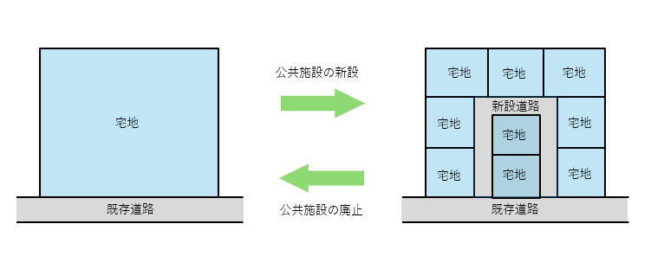

④ | 盛土の高さ (①③に該当しないもの) |  |  |  |  |  |  |  | □ | □

⑤ | 盛土又は切土をする土地の合計面積 (①～④に該当しないもの) ※盛土又は切土をする部分全てが高さ50㎝以内で ある場合は対象外 |  |  |  |  | 宅造区域 500㎡超 特盛区域 3,000㎡超 |  | 特盛区域 500㎡超 | □ | □
 |  |  |  |  |  |  |  |  |  |  | ２）形の変更 開発行為に該当する「形の変更」とは、「建築等の目的」で、切土（1.0ｍ以上）又は盛土（0.5ｍ 以上）もしくはその両方（合わせて1.0ｍ以上）をする行為（造成行為）をいう。 ただし、建築物の基礎工事 のための掘削等の行為は、土地の形状の変更には該当しない。 なお、人工地盤等の土構造物以外の工作物による宅地整備も原則として造成行為に該当する。

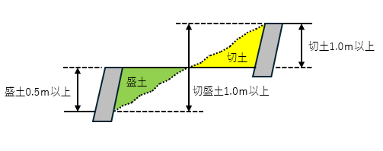
※『崖』とは、地表面が水平面に対し30度を超える角度をなす土地で、硬岩盤(風化の著しいものを除く)以外のもの
【都市計画法の開発行為等に関する事項】
区域区分 |  |  |  | 開発区域の規模 | 区画形質の変更 | 設計者判断欄
□ | 市街化区域 |  |  | 規制規模未満 |  | □ | 許可不要
（規制規模1,000㎡以上） |  |  |  | 規制規模以上 | 区画形質の変更なし
□ | 非線引き都市計画区域 |  |  |  | 区画形質の変更あり |  | 開発許可 ※検査済証の写しの添付 建築許可 ※許可証の写しの添付 許可不要※
（規制規模3,000㎡以上） |  |  |  |  |  | □
□ | 都市計画区域外 |  |  |  |  | □
（規制規模10,000㎡以上） |  |  |  |  |  | □
□ | 市街化調整区域 |  |  |  |  |  |  |  |  |  | ３）土地の性質の変更 開発行為に該当する「質の変更」をする行為とは、「建築等の目的」のために農地や山林など 「宅地」以外の土地を「宅地」とする土地利用の変更をいう。
※：農業従事者等住宅又は従前建築物の建替等（詳細は、別紙「案内」を参照）
盛土規制法に関するコメント |  |  |  |  |  |  |  | 処理欄
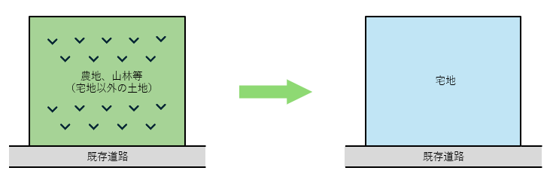

都市計画法に関するコメント
 |  |  |  |  |  |  |  | 佐世保市役所 都市整備部 開発指導室 電話番号：0956-24-1111

